订单数据
订单ID | 订单号 | 订单状态 | 收件人姓名 | 收件人电话 | 身份证号 | 收货地址 | 快递公司 | 快递单号 | 店铺名称 | 商品名称 | 商品描述 | 商品图片 | 商品规格 | 商品单价 | 购买数量 | 商品总价 | 优惠金额 | 运费 | 税费 | 实付金额 | 支付方式 | 下单时间 | 发货时间 | 完成时间 | 优惠券金额 | 是否开票
ORD0001 | 24gsafh86897 | 待发货 | 黄泡泡 | 18888888888 | 510303199012345678 | 四川省成都市 | 顺丰速运 | SF123456789 | 渝欧母婴商城-保税仓 | 皇家美素佳儿幼儿配方奶粉 | 皇家美素佳儿幼儿配方奶粉，1段，800g | 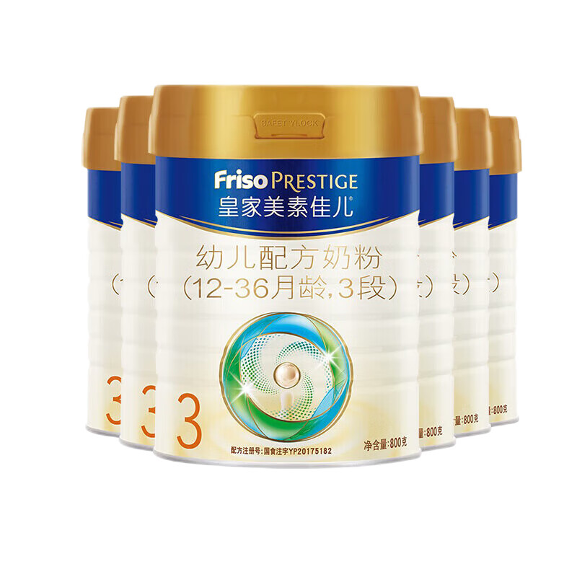 | 1段，800g | ¥198.00 | 3 | ¥594.00 | ¥59.40 | ¥10.00 | ¥10.00 | ¥653.40 | 支付宝 | 2025/07/28 15:52 | 2025-07-28 16:00 | 2025-07-28 16:00 | ¥10.00 | 否
ORD0002 | 890fhgnap7 | 已完成 | 黄泡泡 | 18888888888 | 510303199012345678 | 四川省成都市 | 圆通速递 | YTO000123456 | 渝欧母婴商城-保税仓 | A2白金版幼儿配方奶粉 | A2白金版幼儿配方奶粉，1段，900g | 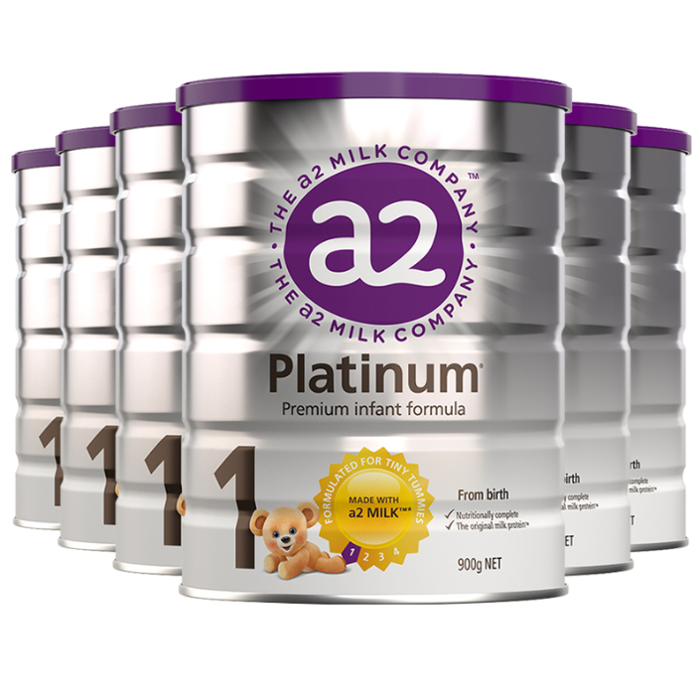 | 2段，900g | ¥188.00 | 4 | ¥752.00 | ¥75.20 | ¥12.00 | ¥20.00 | ¥819.20 | 微信 | 2025/07/23 15:52 | 2025-07-28 16:05 | 2025-07-28 16:05 | ¥20.00 | 否
ORD0003 | 254bgs7o3f | 待付款 | 黄泡泡 | 18888888888 | 510303199012345678 | 四川省成都市 | 中通快递 | ZTO000123456 | 渝欧母婴商城-保税仓 | 德国爱他美幼儿配方奶粉 | 德国爱他美幼儿配方奶粉，1段，900g | 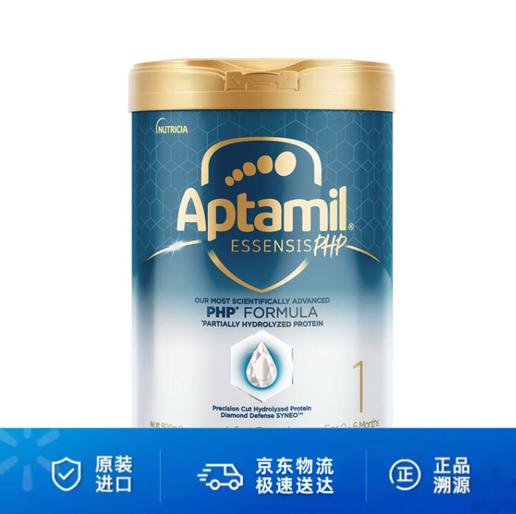 | 1段，900g | ¥230.00 | 2 | ¥460.00 | ¥46.00 | ¥12.00 | ¥25.00 | ¥493.00 | 财付通 | 2025/07/24 15:52 | 2025-07-28 16:10 | 2025-07-28 16:10 | ¥25.00 | 否
ORD0004 | 54nu8fgjladf8 | 待收货 | 黄泡泡 | 18888888888 | 510303199012345678 | 四川省成都市 | 百世快递 | BEST000123456 | 渝欧母婴商城-保税仓 | 澳洲爱他美幼儿配方奶粉 | 澳洲爱他美幼儿配方奶粉，1段，900g | 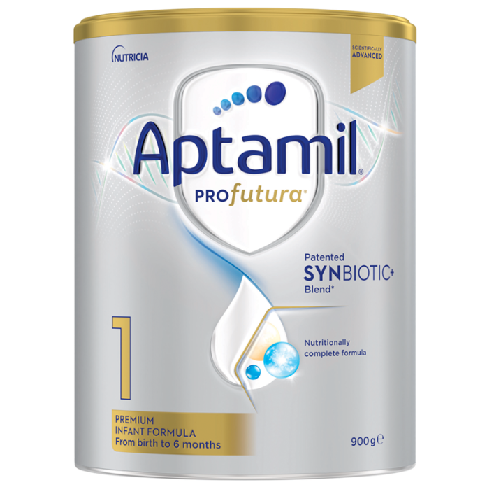 | 3段，900g | ¥350.00 | 1 | ¥350.00 | ¥35.00 | ¥10.00 | ¥15.00 | ¥380.00 | 信用卡 | 2025/07/26 15:52 | 2025-07-28 16:15 | 2025-07-28 16:15 | ¥15.00 | 否
ORD0005 | 24jasohafu | 待付款 | 黄泡泡 | 18888888888 | 510303199012345678 | 四川省成都市 | 韵达快递 | YD000123456 | 渝欧母婴商城-保税仓 | 牛栏幼儿配方奶粉 | 牛栏幼儿配方奶粉，1段，900g | 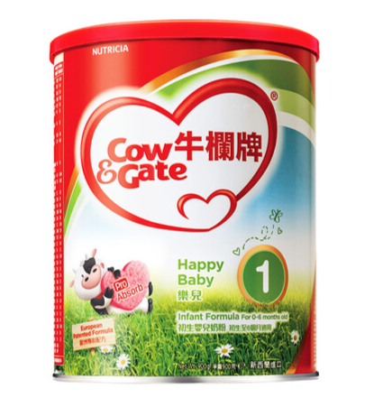 | 1段，900g | ¥320.00 | 5 | ¥1,600.00 | ¥160.00 | ¥10.00 | ¥30.00 | ¥1,740.00 | 支付宝 | 2025/07/27 15:52 | 2025-07-28 16:20 | 2025-07-28 16:20 | ¥30.00 | 否
ORD0006 | 63ejs8if8adfg | 待发货 | 黄泡泡 | 18888888888 | 510303199012345678 | 四川省成都市 | 顺丰速运 | SF123456789 | 渝欧母婴商城-保税仓 | 德国雀巢幼儿配方奶粉 | 德国雀巢幼儿配方奶粉，1段，900g | 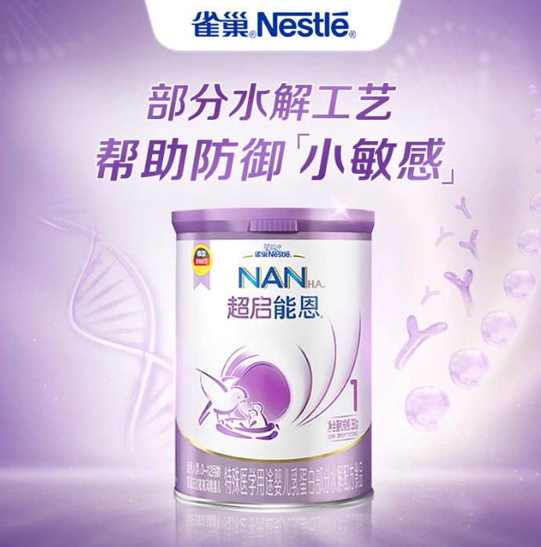 | 2段，900g | ¥200.00 | 3 | ¥600.00 | ¥60.00 | ¥8.00 | ¥20.00 | ¥648.00 | 微信 | 2025/07/21 15:52 | 2025-07-28 16:25 | 2025-07-28 16:25 | ¥20.00 | 否
ORD0007 | 41jtap8d88a | 已完成 | 黄泡泡 | 18888888888 | 510303199012345678 | 四川省成都市 | 圆通速递 | YTO000123456 | 渝欧母婴商城-保税仓 | 荷兰美素幼儿配方奶粉 | 荷兰美素幼儿配方奶粉，1段，900g | 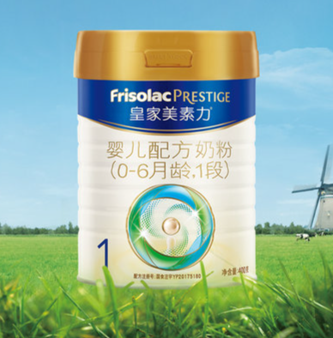 | 2段，900g | ¥280.00 | 2 | ¥560.00 | ¥56.00 | ¥16.00 | ¥15.00 | ¥617.00 | 财付通 | 2025/07/24 15:52 | 2025-07-28 16:30 | 2025-07-28 16:30 | ¥15.00 | 否
ORD0008 | 08yanhg3fu87 | 待收货 | 黄泡泡 | 18888888888 | 510303199012345678 | 四川省成都市 | 中通快递 | ZTO000123456 | 渝欧母婴商城-保税仓 | 德国喜宝幼儿配方奶粉 | 德国喜宝幼儿配方奶粉，1段，900g | 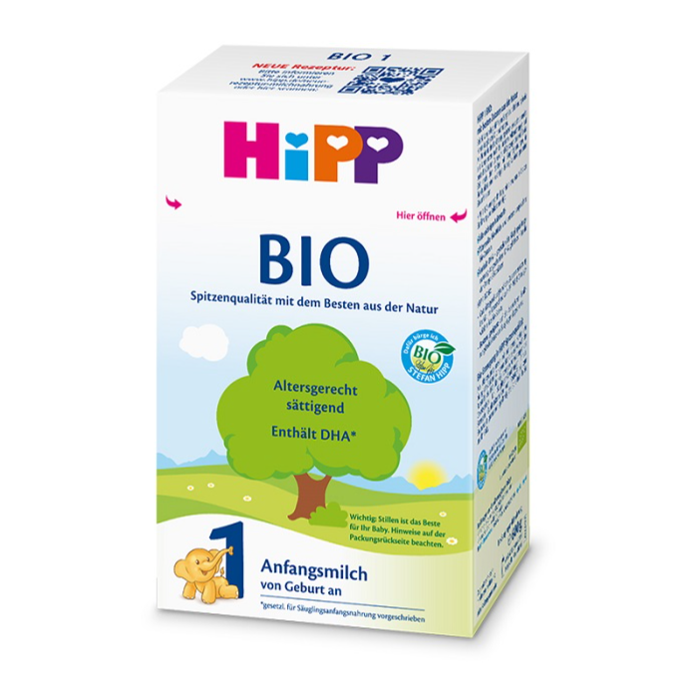 | 1段，900g | ¥280.00 | 1 | ¥280.00 | ¥28.00 | ¥8.00 | ¥0.00 | ¥316.00 | 财付通 | 2025/07/26 15:52 | 2025-07-28 16:30 | 2025-07-28 16:30 | ¥0.00 | 否

